ekrany w patiach
nr patio | lokalizacja na rzucie | stwierdzone podczas kontroli wady - maj 2021 rok
IV | 1 | wymiana nakrętki | 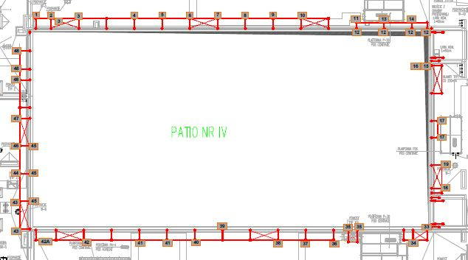
 | 2 | usunięcie korozji na połączeniu słupka z poprzeczką i belką prostopadłą do ekranu akustycznego + korozja ucha słupka i końcówki belki po obu stronach słupa
 | 3 | wymiana śruby dolnej przy stężeniu słupka z poprzeczką
 |  | skorodowane ucho słupka + korozja ucha belki - od strony zewnętrznej i wewnętrznej + skorodowany spaw na styku poprzeczki ze słupem
 | 4 | wymiana nakrętki po obu stronach poprzeczki
 | 5 | usunięcie korozji na połączeniu słupka z belką + korozja końcówki belki
 | 6 | usunięcie korozji ucha słupka po obu stronach + korozja końcówki belki
 | 7 | wymiana śruby przy stężeniu + usunięcie korozji z końcówki belki i na połączeniu słupka z poprzeczką
 | 8 | wymiana skorodowanej nakrętki
 | 9 | wymiana skorodowanej nakrętki
 | 10 | wymiana śruby przy stężeniu
 | 11 | usunięcie korozji z ucha słupka na połączeniu słupka z belką
 | 12 | wymiana śrub na profilach przy ekranie - II półka
 | 13 | wymiana skorodowanej nakrętki
 | 14 | wymiana skorodowanej nakrętki
 | 15 | skorodowana poprzeczka górna na połączeniu słupa z poprzeczką przy ścianie ekranu akustycznego + korozja ucha słupa + korozja końcówki poprzeczki dolnej
 | 16 | wymiana śruby przy stężeniu dolnym
 | 17 | skorodowane połączenie poprzeczki ze słupkiem (po obu stronach) + wymiana nakrętki, wymiana 1 śruby przy stopie po prawej stronie i 4 śrub w stopie po lewej stronie
 | 18 | wymiana śrub przy stężeniu
 | 19 | wymiana śruby przy stopie
 | 33 | skorodowane połaczenia poprzeczki dolnej i górnej ze słupem przy ekranie akustycznym
 | 34 | wymiana nakrętki od strony wewnętrznej na łączeniu słupka z poprzeczką (po obu stronach)
 | 35 | skorodowany słupek główny w dolnej półce, brak śrub po obu stronach, skorodowane stężenie
 | 36 | wymiana nakrętki
 | 37 | dokręcić śruby na połączeniu poprzeczki ze słupem
 | 38 | skorodowany słupek od strony boku + wymiana śrub przy stężeniach
 | 39 | skorodowana poprzeczka + wymiana nakrętki + słup przy ekranie
 | 40 | skorodowana poprzeczka + łaczenie słupa z poprzeczką + dokręcenie śrub
 | 41 | wymiana nakrętki, poprzeczka nie dokręcona, poprzeczka skorodowana (liczne uszkodzenia), wymiana nakrętki po drugiej stronie
 | 42 | zabezpieczyć poprzeczkę antykorozyjnie, wymiana nakrętki od strony stężenia
 | 42a | brak belki
 | 43 | wymiana 3 śrub na stopie przy stężeniu górnym i dolnym + 2 śruby przy drugiej stopie
 | 44 | wymiana słupka głównego (pęknięcie w dolnej części)- AWARIA SŁUPKA
 | 45 | wymiana śrub na poprzeczkach prostopadłych do ekranu, łącznie z uszczelkami lub silikon zewnętrzny
 | 46 | wymiana nakrętki przy łączeniu słupka z poprzeczką + wymiana śrub w podstawie
 | 47 | skorodowany słup przy stopie (jest lekko wyoblony)
 | 48 | wymiana śrub w podstawie
V | 20 | na daszku dodatkowym skorodowane śruby i mocowania stężeń, skorodowane styki słupek-poprzeczka (blaszki) i kawałek słupka oraz poprzeczki | 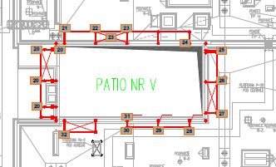
 | 20a | uszkodzenie okładziny zewnętrznej (elewacji) na styku styropian/wełna
 | 21 | wymiana śrub w podstawie
 | 22 | skorodowane łączenie belki ze słupkiem po obu stronach
 | 23 | wymiana śruby przy stężeniu + łączenie słupka z poprzeczką + wymiana nakrętki przy poprzeczce skośnej
 | 24 | wymiana nakętki - 2 półka
 | 25 | wymiama śruby w podstawie + łaczenie słupka z belką
 | 26 | wymiana śruby
 | 27 | wymiana 2 śrub w podstawie
 | 28 | wymiana 2 śrub w podstawie
 | 29 | wymiana śruby w poprzeczce dolnej + nakrętka
 | 30 | skorodowane łączenie słupka z belką
 | 31 | skorodowana dolna część półki przy ekranie
 | 32 | wymiana śruby w podstawie
VI | 1 | zabezpieczenie antykorozyjne konstrukcji na połączeniu poprzeczki z belką prostopadłą do ekranu i słupkiem | 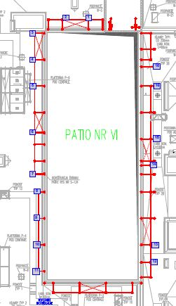
 | 2 | skorodowana belka - zabezpieczenie konstrukcji
 | 3 | skorodowane połączenie poprzeczki z belką prostopadłą do ekranu akustycznego oraz ucho słupka - zabezpieczenie konstrukcji (strona przy ścianie klatki schodowej)
 | 4 | korozja poprzeczki na styku z belką prostopadłą do ekranu - zabezpieczenie konstrukcji
 | 5 | korozja poprzeczki na styku z belką prostopadłą do ekranu - zabezpieczenie konstrukcji
 | 6 | korozja poprzeczki na styku z belką prostopadłą do ekranu + korozja ucha słupa (od wewnątrz)- zabezpieczenie konstrukcji
 | 7 | korozja poprzeczki na styku z belką prostopadłą do ekranu - element narożny) - zabezpieczenie konstrukcji
 | 8 | zabezpieczenie konstrukcji
 | 9 | korozja poprzeczki na styku z belką prostopadłą do ekranu - zabezpieczenie konstrukcji
 | 10 | zabezpieczenie konstrukcji
 | 11 | zabezpieczenie konstrukcji słupa+ korozja spawu na połączeniu poprzeczki z belką prostopadłą do ekranu
 | 12 | korozja spawu poprzeczki z belką prostopadłą do ekranu oraz korozja ucha stężenia - zabezpieczenie konstrukcji
 | 13 | korozja spawu poprzeczki z belką prostopadłą do ekranu - zabezpieczenie konstrukcji
 | 14 | korozja końcówki belki (strona wewnętrzna) - zabezpieczenie konstrukcji
 | 15 | korozja ucha słupa od strony wewnętrznej + wymiana nakrętki - zabezpieczenie konstrukcji
 |  | korozja spawu poprzeczki z belką prostopadłą do ekranu - zabezpieczenie konstrukcji
 | 16 | skorodowane naciągi stężeń - zabezpieczenie konstrukcji
 |  | korozja słupa na połączeniu z belką prostopadłą do ekranu oraz poprzeczką od strony zewnętrznej i wewnętrznej - zabezpieczenie konstrukcji
VII | 17 | korozja końcówki belki zabezpieczenie konstrukcji | 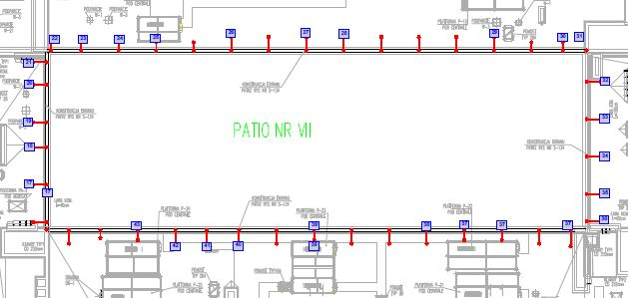
 |  | korozja słupa na połączeniu z belką prostopadłą do ekranu oraz poprzeczką od strony wewnętrznej + wymiana nakładki - zabezpieczenie konstrukcji
 | 18 | korozja słupa na połączeniu z belką prostopadłą do ekranu oraz poprzeczką + wymiana nakładki + korozja miejscowa belki od strony wewnętrznej - zabezpieczenie konstrukcji
 | 19 | korozja słupa na połączeniu z belką prostopadłą do ekranu oraz poprzeczką + wymiana nakładki (po prawej stronie patrząc od wewnątrz) + korozja miejscowa belki od strony wewnętrznej - zabezpieczenie konstrukcji
 | 20 | zabezpieczenie konstrukcji ucha słupa, skorodowana nakrętka
 | 21 | korozja uch słupa + końcówka belki
 |  | korozja spawu poprzeczki z belką prostopadłą do ekranu - zabezpieczenie konstrukcji
 | 22 | korozja uch słupa + końcówka belki
 |  | korozja spawu poprzeczki z belką prostopadłą do ekranu - zabezpieczenie konstrukcji
 | 23 | zabezpieczenie konstrukcji
 | 24 | zabezpieczenie konstrukcji
 | 25 | zabezpieczenie konstrukcji, skorodowana nakrętka
 | 26 | korozja ucha słupa od strony zewnętrznej- zabezpieczenie konstrukcji, do wymiany śruba przy stężeniu
 |  | korozja końcówki belki od strony wewnętrznej
 | 27 | korozja końcówki belki od strony zewnętrznej
 | 28 | korozja belki od strony zewnętrznej
 | 29 | zabezpieczenie konstrukcji, skorodowane ucho-łącznik
 | 30 | skorodowane ucho-łącznik słupa z poprzeczką i belką
 |  | korozja poprzeczki i połączenia poprzeczki z uchem od stężenia oraz sprawu belki z poprzeczką
 | 31 | korozja belki + wymiana podkładki po prawej stronie patrząc od wewnątrz konstrukcji - zabezpieczenie konstrukcji
 | 32 | korozja łącznika słupa z belka i poprzeczkązabezpieczenie konstrukcji
 | 33 | korozja połączenia słupa z poprzeczką i belką prostopadłą do ekranu -zabezpieczenie konstrukcji
 |  | korozja ucha słupa oraz końcówki belki i miejscowa korozja belki od wewnętrznej strony
 | 34 | korozja połączenia słupa z poprzeczką i belką prostopadłą do ekranu -zabezpieczenie konstrukcji
 |  | czyszczenie naciągów stężeń
 |  | korozja ucha słupa i belki + czyszczenie śrubu od stężenia
 | 35 | korozja ucha słupa od strony wewnętrznej - zabezpieczenie konstrukcji
 |  | korozja poprzeczki na połączeniu z belką prostopadłą do ekranu akustycznego
 | 36 | zabezpieczenie konstrukcji
 | 37 | zabezpieczenie konstrukcji słupa ekranu akustycznego + wymiana nakrętki II półka
 |  | zabezpieczenie konstrukcji słupa na połaczeniu z belką II półką
 | 38 | korozja na połączeniu spawu słupa ekranu akustycznego z poprzeczką i belką
 | 39 | korozja belki - II półki przy ekranie +połączenie belki ze słupem ekranu
 |  | korozja końcówki poprzeczki dolnej przy słupie ekranu
 |  | korozja słupa na połączeniu z poprzeczkami
 | 40 | korozja belki prostopadłej do ekranu (od spodu) + skorodowane ucho belki i końcówka belki od strony wewnętrznej - prawa i lewa strona
 |  | korozja na spawie - połączenie belki prostopadłej do ekranu z poprzeczką i słupem od strony wewnętrznej
 | 41 | korozja ucha słupa od strony wewnętrznej + korozja końcówki belki - zabezpieczenie konstrukcji - lewa strona słupa patrząc od strony wewnętrznej
 |  | korozja na spawie - połączenie belki prostopadłej do ekranu z poprzeczką i słupem od strony wewnętrznej + czyszczenie nakrętki + korozja końcówki belki
 | 42 | korozja słupa ramownicy
 | 43 | mocowanie belki ekranu - skorodowana półka słupa ekranu akustycznego przy uchu a belki
VIII | 44 | wymiana śrub i podstawy | 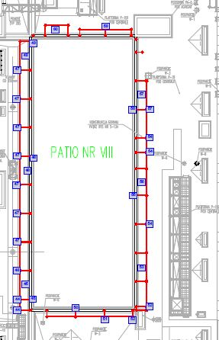
 | 45 | wymiana nakrętki ze słupów poprzecznych przy ekranie akustycznym + wymiana śrub przy stężeniach
 | 46 | pomalować i przeczyścić ucho od słupka + wymiana śruby w podstawie
 | 47 | przeczyścić śrubę w podstawie (łby) + ucho od poprzeczki
 | 48 | wymiana śrub stężenia (prawa strona) + wymiana śrub poprzeczki przy ekranie ze słupem
 | 49 | wymiana śrub przy stężeniach (dół) + wymiana śrub, nakrętek przy poprzeczkach, na styku z ekranem
 | 50 | wymiana śruby na połaczeniu półki ze słupem (II półka)
 | 51 | skorodowane połączenie ucha poprzeczki ze słupem (po obu stronach)
 | 52 | skorodowane ucho od słupka (do wyczyszczenia i zabezpieczenia farbą)
 | 53 | wymiana 2 śrub przy stężeniu (dolne)
 | 54 | skorodowane ucho belki + końcówka belki - strona zewnętrzna
 |  | skorodowane ucho słupka od strony wewnętrznej
 | 55 | korozja śruby półki dolnej + wymiana nakrętki belki poprzecznej przy ekranie
 | 56 | skorodowane ucho od stężenia - wymiana nakrętki i śruby stężenia
 | 57 | do wyczyszczenia z korozji nakrętka + skorodowany naciąg stężenia + wymiana śruby stężenia (dolna i górna)
 | 58 | wymiana nakrętki
 | 59 | skorodowane ucho od poprzeczki + skorodowana poprzeczka i spaw przy belce prostopadłej do ekranu + skorodowana końcówka belki + czyszczenie nakrętki od strony wewnętrznej
 | 60 | skorodowane naciągi stężeń + wymiana 4 śrub
IX | 1 | do wyczyszczenia z korozji belka przylegająca do ekranu akustycznego, na całej długości od drzwi do drzwi | 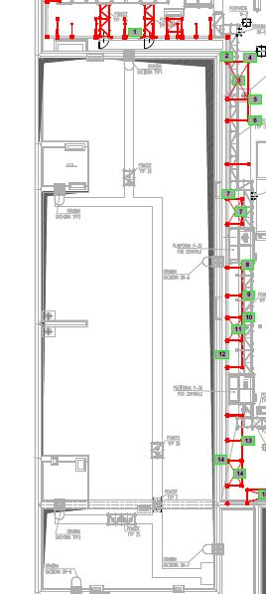
 | 2 | skorodowany słup w dwóch miejscach + styk (pod półką)
 | 3 | stężenie - sprawdzić naciąg + czyszczenie korozji
 | 4 | korozja słupka + czyszczenie śrub przy stopie
 | 5 | czyszczenie śruby przy stopie
 | 6 | wymiana 4 śrub przy stopie
 | 7 | czyszczenie z korozji stężeń 2 szt. + czyszczenie ucha stężenia (górne prawe i dolne lewe)
 | 8 | wymiana śruby w stopie
 | 9 | wymiana śruby w stopie
 | 10 | wymiana 2 śrub w stopie + czyszczenie 2 śrub
 | 11 | sprawdzić naciąg stężenia + czyszczenie obu stężeń i ucha stężenia (górne lewe)
 | 12 | czyszczenie z korozji przy wentylacji
 | 13 | wymiana 4 śrub w podstawie
 | 14 | stężenia do czyszczenia + naciąg + czyszczenie ucha stężenia (prawe górne)
I | 15 | czyszczenie stężenia + naciąg | 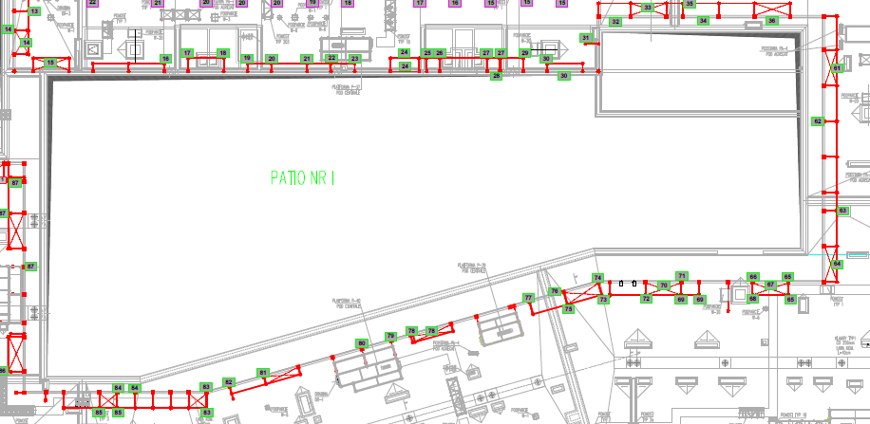
 | 16 | wymiana 1 śruby + czyszczenie 3 śrub w stopie
 | 17 | czyszczenie 3 śrub
 | 18 | do czyszczenia połaczenie słupka z belką i poprzeczką + poprzeczka prostopadła do ekranu
 | 19 | do skręcenia połączenie belki ze słupkiemkorozja ucha słupka + słupek
 | 20 | korozja ucha słupka + słupek
 | 21 | korozja ucha słupka do przemalowania
 | 22 | wymiana 1 śruby i do wyczyszczenia 2 śruby w podstawie
 | 23 | belka dolna przy ekranie pomiędzy 22 i 23 oraz kolejna - brak śrub montażowych
 | 24 | do czyszczenia słupek na styku z poprzeczką skośną prostopadłą do ekranu
 | 25 | do czyszczenia i malowania skorodowana II półka przy ekranie oraz śruba po prawej stronie, to samo na III półce, końcówka belki do czyszczenia i przemalowania
 | 26 | korozja belki przy ekranie na ???, brak śrub montażowych na dolnej półce przy ekranie + czyszczenie ucha i nakrętki + wymiana śruby przy stopie + do czyszczenia 3 śruby po obu stronach
 | 27 | do czyszczenia ucho i nakętka - połączenie słupka z belką
 | 28 | do czyszczenia 2 śruby przy stopie + do czyszczenia i pomalowania ucho słupka + wymiana 3 śrub + czyszczenie cha belki i słupka
 | 29 | brak śrub w dolnej belce i w belce obok z prawej strony, belka II półka - do wyczyszczenia narożnik po prawej stronie, wymiana śruby i nakrętki po lewej stronie, belka III - wymiana śruby po lewej stronie przy ekranie
 | 30 | wymiana 1 śruby i 3 śruby do wyczyszczenia w stpie słupa, brak śruby w dolnej belce przy ekranie po prawej stronie + belka skorodowana do przemalowania
 | 31 | wymiana 1 śruby, do czyszczenia 3 śruby, czyszczenie stopy, brak śrub w dolnej belce przy ekranie, obok półka dolna (koniec ekranu) brakuje śrub po obu stronach
 | 32 | do wyczyszczenia śruba przy dolnej półce
 | 33 | do wyczyszczenia skorodowana II półka przy ekranie
 | 34 | skorodowane stężenia + wymiana 3 śrub, do czyszczenia 1 śruba, wymiana śruby IV półka z lewej strony
 | 35 | brak dolnej półki
 | 36 | wymiana śruby i nakrętki przy uchu z prawej strony + wymiana śruby II półka lewa strona
 | 61 | czyszczenie ucha od słupka
 | 62 | skorodowane śruby regulacji stężenia/ naciągi
 | 63 | do czyszczenia śruba na połączeniu I półki ze słupem
 | 64 | do wymiany 1 śruba w stopie + do czyszczenia 3 śruby, do dokręcenia belka poprzeczna (nie trzyma)
 | 65 | do czyszczenia naciągi stężenia
 | 66 | do wymiany 2 śruby, do czyszczenia 2 śruby w stopie słupa + do wymiany 1 śruba przy belce skośnej przy ekranie (II półka)
 | 67 | do przeczyszczenia śruba przy słupie (dolna półka)
 | 68 | do czyszczenia naciągi stężenia
 | 69 | do czyszczenia 3 śruby w stopie
 | 70 | do wymiany 1 śuba w stopie, 2 śruby do czyszczenia, w drugiej stopie 4 śruby do przeczyszczenia
 | 71 | do czyszczenia słup do wysokości łączenia z poprzeczką III półki, korozja ucha stężenia, do przeczyszczenia naciągi
 | 72 | do czyszczenia śruba + korozja poprzeczki przy ekranie (dolna półka)
 | 73 | do czyszczenia 2 śruby w stopie
 | 74 | do wymiany 4 śruby w stopie, do wymiany 2 śruby w stopie, do czyszczenia 2 śruby
 | 75 | do czyszczenia śruby przy słupie po obu stronach (dolna półka), do czyszczenia naciągi przy stężeniu
 | 76 | do czyszczenia 3 śruby
 | 77 | do czyszczenia i malowania łącznik montażowy (dolna półka) + czyszczenie śruby po obu stronach półki + do czyszczenia śruby (prawa strona, II półka)
 | 78 | do czyszczenia dolna półka i II półka
 | 79 | do przeczyszczenia naciągi stężenia, do wymiany śruba w dolnej półce, do przeczyszczenia śruba w II półce
 | 80 | do wymiany śruba w dolnej półce
 | 81 | do czyszczenia śruba po obu stronach słupa (III półka)
 | 82 | skorodowana końcówka poprzeczki przy słupie przy III półce, do czyszczenia naciągi + ucho belki poprzecznej + końcówka poprzeczki po obu stronach, do wymiany śruba przy słupie (II półka)
 | 83 | do wymiany śruba po lewej stronie (I półka), do wymiany śruba po prawej stronie (II półka), do czyszczenia śruba z uchem w dolnej półce po prawej stronie
 | 84 | do czyszczenia naciągi, do przeczyszczenia śruba (przód konstrukcji), do wymiany podkładka belki (III półka)
 | 85 | do wymiany śruba po prawej stronie (II półka), do czyszczenia łącznik montażowy i śruba przed ekranem (I półka), do wymiany śruby od strony stężenia (dolna półka), II półka - gniazdo OS
 | 86 | naciągi stężenia do czyszczenia, łączniki belki poprzecznej po obu stronach słupa do czyszczenia od zewnątrz, od wewnątrz, do czyszczenia nakrętka + końcówka belki poziomej od wewnątrz
 | 87 | do wymiany 2 śruby w stopie, do czyszczenia stężenie, brak jednego stężenia ze względu na poprowadzonw kanały wentylacyjne
 | 88 | do wymiany 1 śruba III półka, do czyszczenia naciągi stężeń, do czyszczenia i malowania dolne prawe ucho od stężenia, do podczyszczenia 1 śruba w stopie po lewej stronie, do wymiany 1 śruba + do czyszczenia 1 śruba (ostatnia stopa)
III | 37 | brak mocowania poprzeczki pomiędzy słupami przy ekranie, pomiędzy I i II półką + wymiana 4 śrub w stężeniach, naciągi do sprawdzenia i przemalowania antykorozyjnego | 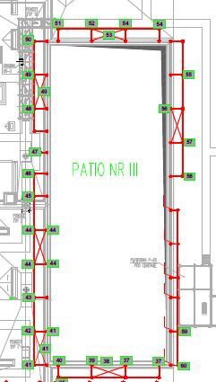
 | 38 | ucho słupka do czyszczenia i malowania + wymiana podkładki pod śrubę, wymiana śruby - IV półka po prawej stronie i III półka po lewej stronie
 | 39 | wymiana 1 śruby, do czyszczenia 3 śruby przy stężeniu + czyszczenie odciągów i przemalowanie
 | 40 | do czyszczenia i malowania lewe dolne ucho belki poprzecznej/ skośnej między III a IV półką + do wymiany 1 śruba IV półka prawa strona
 | 41 | gniazdo OS III półka prawa strona, do wymiany 1 śruba IV półka po obu stronach belki
 | 42 | do czyszczenia stężenie i śruby + czyszczenie śruby II półka po lewej stronie + wymiana podkładki + wymiana 4 śrub w podstawie słupa
 | 43 | do wymiany 1 śruba, do wyczyszczenia 3 śruby oraz 1 śruba po prawej stronie półki dolnej
 | 44 | do czyszczenia 3 śruby w stopie, do wymiany śruba II półka po prawej stronie
 | 45 | do czyszczenia i przemalowania ucho i końcówka belki, do czyszczenia stężenie i śruby po lewej stronie od odciągów, do wymiany 1 śruba II półka po prawej stronie
 | 46 | do czyszczenia 2 śruby
 | 47 | do czyszczenia 4 śruby
 | 48 | do wymiany 4 podkladki w stopie
 | 49 | skorodowane ucha belek i słupka/zewnętrzne + do czyszczenia słupek w górnej części przy połączeniu
 | 50 | do czyszczenia stężenie i śruby + do czyszczenia 2 śruby w stopie
 | 51 | do przeczyszczenia wspornik montażowy półki dolnej + 1 śruba do wymiany
 | 52 | do czyszczenia 3 śruby w stopie
 | 53 | do wymiany 1 śruba, do czyszczenia 3 śruby
 | 54 | do czyszczenia i przemalowania naciągi od stężeń + czyszczenie śrub
 | 55 | do czyszczenia 4 śruby w stopie (prawa strona) + do wymiany 2 śruby + do czyszczenia 2 śruby w stopie (lewa strona)
 | 56 | do czyszczenia i pomalowania ucho słupka
 | 57 | do czyszczenia i malowania słup na styku z dolną półką
 | 58 | do czyszczenia ucho od belki
 | 59 | skorodowane ucho od belki przy N12
 | 60 | do czyszczenia ucho przy słupku po obu stronach + belka pozioma belki skośnej i poziomej (uszy) od strony wewnętrznej
II | 1 | skorodowane ucho i poprzeczka dolna | 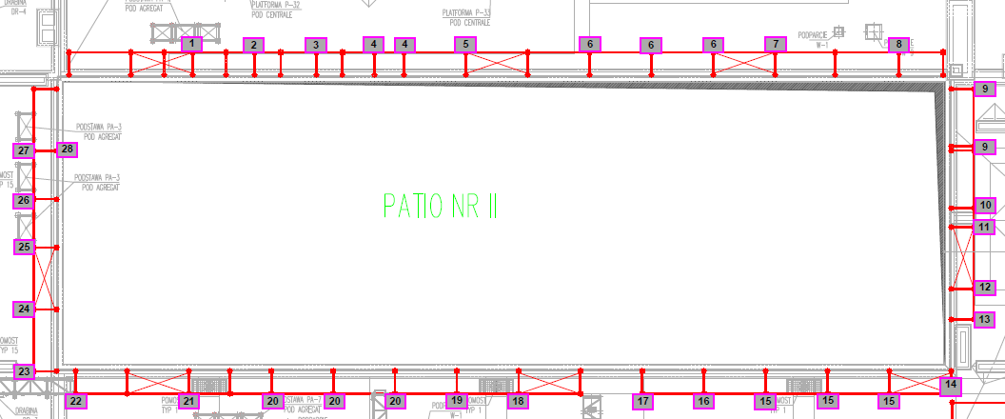
 | 2 | skorodowana poprzeczka prostopadła do ekranu akustycznego
 | 3 | skorodowane ucho słupka i odkładka pod półką przy ekranie akustycznym
 | 4 | skorodowane ucho słupka
 | 5 | skorodowana podkładka pod II półką przy ekranie + skorodowane ucho i nakętka od słupka
 | 6 | skorodowane ucho słupka i poprzeczki x2 po obu stronach
 | 7 | skorodowane ucho poprzeczki (dół)
 | 8 | skorodowane ucho z poprzeczką
 | 9 | do wymiany skorodowana śruba stopy i ucho słupka
 | 10 | do wymiany śruba stopy i skorodowane ucho słupka
 | 11 | do czyszczenia śruby stopy
 | 12 | do czyszczenia 1 śruba i do wymiany 1 śruba w stopie
 | 13 | do wymiany 2 śruby, do czyszczenia 2 śruby w stopie + do czyszczenia belka poprzeczna
 | 14 | do czyszczenia ucho od słupka
 | 15 | wymiana 3 śrub w stopie + skorodowane ucho poprzeczki z rantem poprzeczki/ belki + skorodowana zaślepka poprzeczki od strony wewnętrznej
 | 16 | skorodowane ucho od słupka, do wymiany 1 śruba na dole i końcówka poprzeczki od strony zewnętrznej
 | 17 | skorodowana końcówka poprzeczki/ belki
 | 18 | skorodowane naciągi, do wymiany 1 śruba w stopie
 | 19 | do wymiany 1 śruba, skorodowana poprzeczka prostopadła do ekranu (na styku ze słupkiem i belką odpada farba
 | 20 | skorodowane ucha słupka po obu jego stronach + poprzeczka skośna + do przeczyszczenia śruby w stopach
 | 21 | skorodowane ucho od słupka
 | 22 | do czyszczenia ucho belki
 | 23 | wymiana śruby w stopie
 | 24 | skorodowane ucho belki + wymiana śruby w stopie + poprzeczki
 | 25 | wymieniony przez Mirs słupek, którego ucho koroduje + podstawa widoczna korozja (zdjęcia) reklamacja
 | 26 | wymiana 2 śrub w stopie + do czyszczenia ucho belki poprzecznej
 | 27 | wymiana śruby w stopie + do czyszczenia ucho od słupa (str. wewn.) po obu stronach
 | 28 | do czyszczenia śruba półka I + wymiana podkładki na belce poprzecznej
dach nad SOR | 1 | do czyszczenia skorodowana belka | 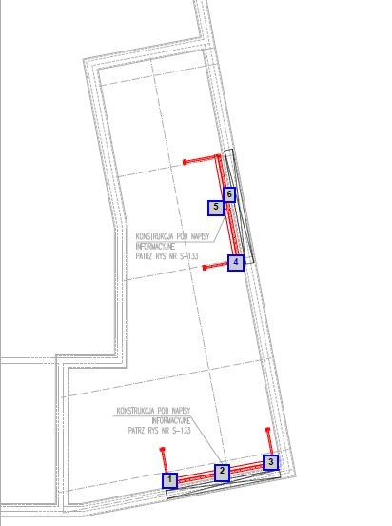
 | 2 | do czyszczenia ucho dolnej belki
 | 3 | zabezpieczenie antykorozyjne
 | 4 | zabezpieczenie antykorozyjne belki i słupka
 | 5 | skorodowana poprzeczka
 | 6 | skorodowane ucho i belka dolna (przy napisie)

